Bestellschein
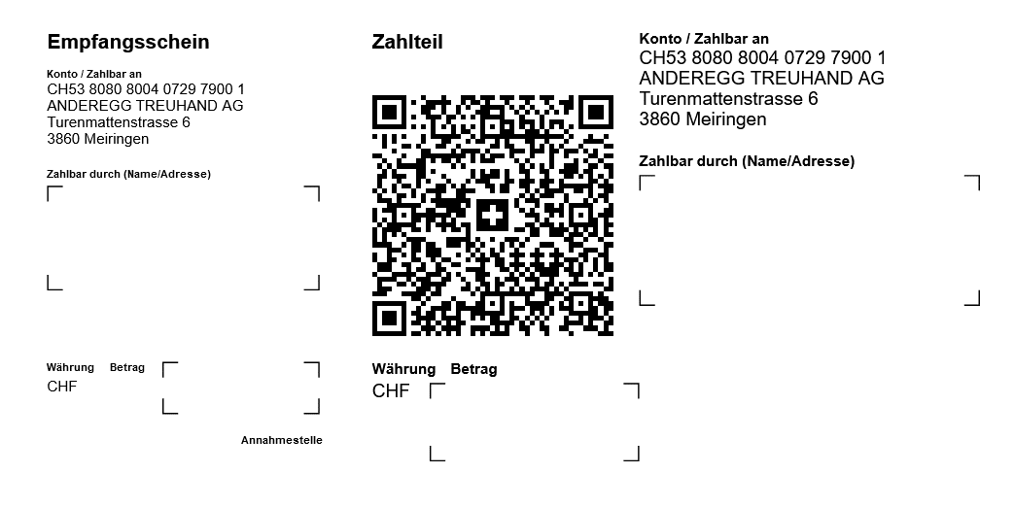
auditsystem.ch

 | Bestellschein Prüfprogramme nach ISQC-CH 1

 |  | Firma |  |  | auditsystem ANDEREGG TREUHAND
 |  | Adresse |  |  | Turenmattenstrasse 6
 |  | PLZ/Ort |  |  | 3860 Meiringen
 |  | Email
 |  | Tel
 |  | Fax
 |  | Zuständig
 |  | Stellvertreter

 |  |  |  |  |  |  | Preis CHF

A. Lizenz Software Pauditindex ® 24 KONTROLL-LISTE REVISIONSMANDATE nach ISQC-CH 1 |  |  |  |  |  |  |  | 0 | 0.00 | 0 | 0
 | Kontroll-Liste bis 100 Revisionsmandate: Aufbau nach QS-Check Pauditcontrol ® |  |  |  | CHF 875.00 | Bestellung=1 | 0.00 |  | 0.00 | 0 | 0
B. Lizenz Softwarepaket Pauditcontrol ® 24 |  |  |  | + Pauditcontrol ® 24light
 |  |  | Nach neuem Aktienrecht ab 01.01.2023: Prüfung Abschluss und/oder Zwischendividende
 |  |  |  | + Pauditcontrol ® 24 ISA-CH910light
 |  |  |  |  | CHF 2'475.00 | Bestellung=1 | 0.00 |  | 0.00 | 0 | 0
C. Lizenz Software Pauditcontrol ® 24 |  |  |  |  |  |  |  | 0 | 0.00 | 0 | 0
 |  |  | Nach neuem Aktienrecht ab 01.01.2023: Prüfung Abschluss und/oder Zwischendividende
 | Eingeschränkte Revision: Vollversion mit Nachbuchungen + stillen Reserven |  |  |  | CHF 1'975.00 | Bestellung=1 | 0.00 |  | 0.00 | 0 | 0
D. Lizenz Software Pauditcontrol ® 24light |  |  |  | - KLEINSTVERHÄLTNISSE - |  |  |  | 0 | 0.00 | 0 | 0
 |  |  | Nach neuem Aktienrecht ab 01.01.2023: Prüfung Abschluss und/oder Zwischendividende
 | Max. 15 Vollzeitstellen/keine Umbuchung/keine wesentliche stillen Reserven |  |  |  | CHF 1'725.00 | Bestellung=1 | 0.00 |  | 0.00 | 0 | 0
E. Lizenz Software Pauditcontrol ® 24 ISA-CH910light |  |  |  |  |  |  |  | 0 | 0.00 |  | 0
 | Nicht eingetragene Vereine: Review Abschluss |  |  |  | CHF 850.00 | Bestellung=1 | 0.00 |  | 0.00 | 0 | 0

Vorauszahlung |  |  |  |  |  | Total | 0.00
Die Vorauszahlung ist angewiesen.
EZ-Schein siehe unten

Bestätigung
Wir haben die AGB (Allgemeinen Geschäftsbedingungen nach Homepage www.auditsystem.ch) gelesen und sind damit einverstanden

Datum |  |  | Unterschrift

EZ-Schein

